Semáforo
Registros COVID-19, del 04 de febrero al 17 de febrero del 2022 *

Datos actualizados al 18 de febrero del 2022 a las 12:01:00 a.m.

Código departamento | Código municipio | Departamento | Municipio | Proyecciones preliminares 2022, de Población total INE | Proyecciones preliminares, de población >12 años | Número de Tamizajes | Número de casos positivos | Número de segundas dosis acumuladas | % de Positividad | Promedio de Número de pruebas por 1,000 habitantes por día. | Porcentaje acumulado de vacunación segundas dosis en mayores de 12 años | Incidencia de casos confirmados de COVID-19 por 100,000 habitantes en los últimos 14 días | Puntaje total | Rango del semáforo
1 | 1 | GUATEMALA | GUATEMALA | 1213651 | 988661 | 59791 | 13196 | 949448 | 22.07 | 3.52 | 96.03 | 1087.3 | 8.5 | >7 y <=10.5 Naranja | Total de municipios según color
1 | 2 | GUATEMALA | SANTA CATARINA PINULA | 87362 | 69359 | 2546 | 652 | 44664 | 25.61 | 2.08 | 64.4 | 746.32 | 10.5 | >7 y <=10.5 Naranja
1 | 3 | GUATEMALA | SAN JOSÉ PINULA | 89636 | 68004 | 1972 | 526 | 54322 | 26.67 | 1.57 | 79.88 | 586.82 | 9.5 | >7 y <=10.5 Naranja | Amarillo | Naranja | Rojo
1 | 4 | GUATEMALA | SAN JOSÉ DEL GOLFO | 8456 | 6405 | 134 | 29 | 5381 | 21.64 | 1.13 | 84.01 | 342.95 | 8.5 | >7 y <=10.5 Naranja | 4 | 112 | 224
1 | 5 | GUATEMALA | PALENCIA | 74839 | 54644 | 917 | 232 | 27558 | 25.3 | 0.88 | 50.43 | 310 | 10.5 | >7 y <=10.5 Naranja
1 | 6 | GUATEMALA | CHINAUTLA | 124365 | 94791 | 1220 | 373 | 41886 | 30.57 | 0.7 | 44.19 | 299.92 | 12 | > 10.5 Rojo
1 | 7 | GUATEMALA | SAN PEDRO AYAMPUC | 67946 | 50915 | 683 | 130 | 24291 | 19.03 | 0.72 | 47.71 | 191.33 | 10 | >7 y <=10.5 Naranja
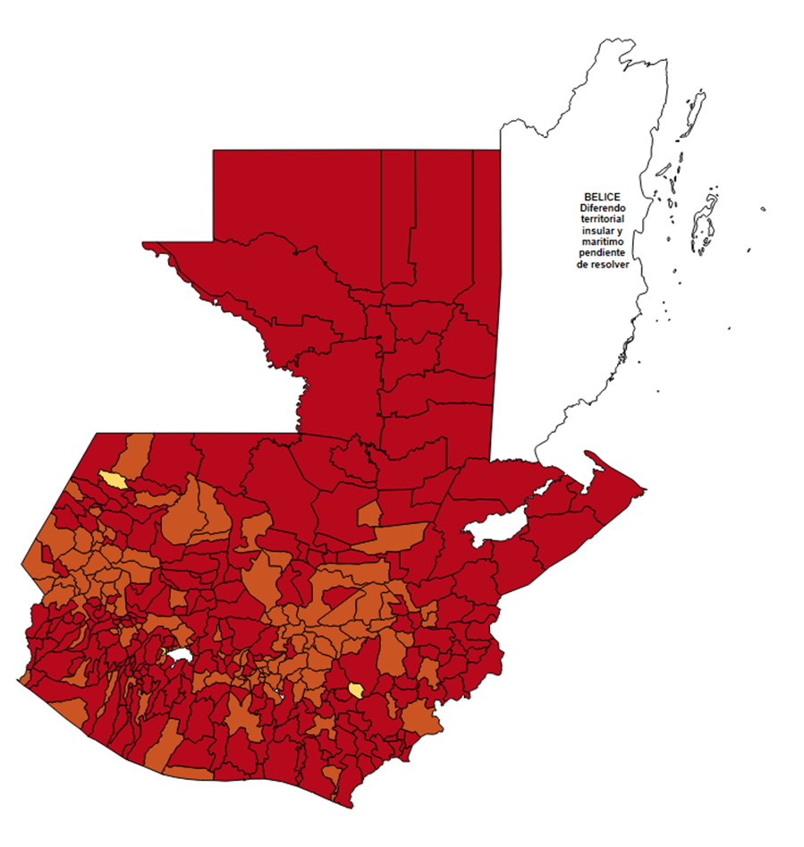
1 | 8 | GUATEMALA | MIXCO | 517505 | 417127 | 10232 | 3066 | 274453 | 29.96 | 1.41 | 65.8 | 592.46 | 10.5 | >7 y <=10.5 Naranja
1 | 9 | GUATEMALA | SAN PEDRO SACATEPÉQUEZ | 56545 | 42384 | 440 | 130 | 29719 | 29.55 | 0.56 | 70.12 | 229.91 | 10.5 | >7 y <=10.5 Naranja
1 | 10 | GUATEMALA | SAN JUAN SACATEPÉQUEZ | 284798 | 209588 | 1350 | 321 | 73217 | 23.78 | 0.34 | 34.93 | 112.71 | 12 | > 10.5 Rojo
1 | 11 | GUATEMALA | SAN RAYMUNDO | 38891 | 28587 | 1315 | 171 | 17349 | 13 | 2.42 | 60.69 | 439.69 | 8.5 | >7 y <=10.5 Naranja
1 | 12 | GUATEMALA | CHUARRANCHO | 17057 | 12239 | 206 | 17 | 4626 | 8.25 | 0.86 | 37.8 | 99.67 | 9.5 | >7 y <=10.5 Naranja
1 | 13 | GUATEMALA | FRAIJANES | 63721 | 51173 | 1564 | 315 | 38771 | 20.14 | 1.75 | 75.76 | 494.34 | 8.5 | >7 y <=10.5 Naranja
1 | 14 | GUATEMALA | AMATITLÁN | 152296 | 117192 | 1839 | 521 | 64842 | 28.33 | 0.86 | 55.33 | 342.1 | 10.5 | >7 y <=10.5 Naranja
1 | 15 | GUATEMALA | VILLA NUEVA | 483897 | 378270 | 5874 | 1786 | 188610 | 30.41 | 0.87 | 49.86 | 369.09 | 10.5 | >7 y <=10.5 Naranja
1 | 16 | GUATEMALA | VILLA CANALES | 167779 | 127386 | 1165 | 313 | 71917 | 26.87 | 0.5 | 56.46 | 186.55 | 11.5 | > 10.5 Rojo
1 | 17 | GUATEMALA | SAN MIGUEL PETAPA | 150513 | 119637 | 1779 | 509 | 64545 | 28.61 | 0.84 | 53.95 | 338.18 | 10.5 | >7 y <=10.5 Naranja
2 | 1 | EL PROGRESO | GUASTATOYA | 27407 | 21852 | 896 | 299 | 15527 | 33.37 | 2.34 | 71.06 | 1090.96 | 9.5 | >7 y <=10.5 Naranja
2 | 2 | EL PROGRESO | MORAZÁN | 12672 | 9885 | 168 | 52 | 5281 | 30.95 | 0.95 | 53.42 | 410.35 | 10.5 | >7 y <=10.5 Naranja
2 | 3 | EL PROGRESO | SAN AGUSTÍN ACASAGUASTLÁN | 55508 | 40258 | 507 | 71 | 13715 | 14 | 0.65 | 34.07 | 127.91 | 10 | >7 y <=10.5 Naranja
2 | 4 | EL PROGRESO | SAN CRISTÓBAL ACASAGUASTLÁN | 7979 | 6165 | 125 | 22 | 2788 | 17.6 | 1.12 | 45.22 | 275.72 | 10.5 | >7 y <=10.5 Naranja
2 | 5 | EL PROGRESO | EL JÍCARO | 13518 | 10627 | 244 | 45 | 5501 | 18.44 | 1.29 | 51.76 | 332.89 | 9.5 | >7 y <=10.5 Naranja
2 | 6 | EL PROGRESO | SANSARE | 13674 | 10770 | 73 | 10 | 5149 | 13.7 | 0.38 | 47.81 | 73.13 | 10 | >7 y <=10.5 Naranja
2 | 7 | EL PROGRESO | SANARATE | 42422 | 33078 | 873 | 266 | 17101 | 30.47 | 1.47 | 51.7 | 627.03 | 10.5 | >7 y <=10.5 Naranja
2 | 8 | EL PROGRESO | SAN ANTONIO LA PAZ | 22493 | 16882 | 323 | 55 | 8189 | 17.03 | 1.03 | 48.51 | 244.52 | 9.5 | >7 y <=10.5 Naranja
3 | 1 | SACATEPEQUEZ | ANTIGUA GUATEMALA | 59850 | 49991 | 2451 | 578 | 39574 | 23.58 | 2.93 | 79.16 | 965.75 | 8.5 | >7 y <=10.5 Naranja
3 | 2 | SACATEPEQUEZ | JOCOTENANGO | 23820 | 19782 | 583 | 199 | 14562 | 34.13 | 1.75 | 73.61 | 835.43 | 9.5 | >7 y <=10.5 Naranja
3 | 3 | SACATEPEQUEZ | PASTORES | 19928 | 15734 | 194 | 66 | 9137 | 34.02 | 0.7 | 58.07 | 331.19 | 11 | > 10.5 Rojo
3 | 4 | SACATEPEQUEZ | SUMPANGO | 46912 | 36481 | 367 | 147 | 19722 | 40.05 | 0.56 | 54.06 | 313.35 | 11.5 | > 10.5 Rojo
3 | 5 | SACATEPEQUEZ | SANTO DOMINGO XENACOJ | 14793 | 11512 | 141 | 52 | 7100 | 36.88 | 0.68 | 61.67 | 351.52 | 11 | > 10.5 Rojo
3 | 6 | SACATEPEQUEZ | SANTIAGO SACATEPÉQUEZ | 37549 | 29802 | 441 | 171 | 16544 | 38.78 | 0.84 | 55.51 | 455.4 | 10.5 | >7 y <=10.5 Naranja
3 | 7 | SACATEPEQUEZ | SAN BARTOLOMÉ MILPAS ALTAS | 8762 | 7033 | 199 | 64 | 5288 | 32.16 | 1.62 | 75.19 | 730.43 | 9.5 | >7 y <=10.5 Naranja
3 | 8 | SACATEPEQUEZ | SAN LUCAS SACATEPÉQUEZ | 29187 | 23894 | 760 | 260 | 18319 | 34.21 | 1.86 | 76.67 | 890.81 | 9.5 | >7 y <=10.5 Naranja
3 | 9 | SACATEPEQUEZ | SANTA LUCÍA MILPAS ALTAS | 17712 | 14314 | 202 | 61 | 9285 | 30.2 | 0.81 | 64.87 | 344.4 | 10.5 | >7 y <=10.5 Naranja
3 | 10 | SACATEPEQUEZ | MAGDALENA MILPAS ALTAS | 12853 | 10239 | 99 | 34 | 8262 | 34.34 | 0.55 | 80.69 | 264.53 | 10.5 | >7 y <=10.5 Naranja
3 | 11 | SACATEPEQUEZ | SANTA MARÍA DE JESÚS | 27061 | 20310 | 106 | 29 | 3720 | 27.36 | 0.28 | 18.32 | 107.17 | 14 | > 10.5 Rojo
3 | 12 | SACATEPEQUEZ | CIUDAD VIEJA | 41920 | 33688 | 559 | 189 | 17918 | 33.81 | 0.95 | 53.19 | 450.86 | 10.5 | >7 y <=10.5 Naranja
3 | 13 | SACATEPEQUEZ | SAN MIGUEL DUEÑAS | 15892 | 12597 | 201 | 70 | 7433 | 34.83 | 0.9 | 59.01 | 440.47 | 10.5 | >7 y <=10.5 Naranja
3 | 14 | SACATEPEQUEZ | ALOTENANGO | 28464 | 22012 | 139 | 46 | 10209 | 33.09 | 0.35 | 46.38 | 161.61 | 13 | > 10.5 Rojo
3 | 15 | SACATEPEQUEZ | SAN ANTONIO AGUAS CALIENTES | 12997 | 10442 | 104 | 39 | 5844 | 37.5 | 0.57 | 55.97 | 300.07 | 11.5 | > 10.5 Rojo
3 | 16 | SACATEPEQUEZ | SANTA CATARINA BARAHONA | 4657 | 3768 | 29 | 11 | 2677 | 37.93 | 0.44 | 71.05 | 236.2 | 10.5 | >7 y <=10.5 Naranja
4 | 1 | CHIMALTENANGO | CHIMALTENANGO | 116642 | 91807 | 2603 | 784 | 58747 | 30.12 | 1.59 | 63.99 | 672.14 | 10.5 | >7 y <=10.5 Naranja
4 | 2 | CHIMALTENANGO | SAN JOSÉ POAQUIL | 33932 | 25937 | 266 | 47 | 11288 | 17.67 | 0.56 | 43.52 | 138.51 | 11.5 | > 10.5 Rojo
4 | 3 | CHIMALTENANGO | SAN MARTÍN JILOTEPEQUE | 94901 | 71365 | 486 | 128 | 31797 | 26.34 | 0.37 | 44.56 | 134.88 | 13 | > 10.5 Rojo
4 | 4 | CHIMALTENANGO | SAN JUAN COMALAPA | 60834 | 46815 | 268 | 91 | 19986 | 33.96 | 0.31 | 42.69 | 149.59 | 13 | > 10.5 Rojo
4 | 5 | CHIMALTENANGO | SANTA APOLONIA | 23751 | 16966 | 60 | 6 | 7343 | 10 | 0.18 | 43.28 | 25.26 | 10 | >7 y <=10.5 Naranja
4 | 6 | CHIMALTENANGO | TECPÁN GUATEMALA | 112864 | 81363 | 367 | 78 | 42054 | 21.25 | 0.23 | 51.69 | 69.11 | 11 | > 10.5 Rojo
4 | 7 | CHIMALTENANGO | PATZÚN | 71790 | 54315 | 233 | 73 | 29671 | 31.33 | 0.23 | 54.63 | 101.69 | 12 | > 10.5 Rojo
4 | 8 | CHIMALTENANGO | POCHUTA | 11239 | 8526 | 35 | 3 | 4647 | 8.57 | 0.22 | 54.5 | 26.69 | 9 | >7 y <=10.5 Naranja
4 | 9 | CHIMALTENANGO | PATZICÍA | 40848 | 31138 | 221 | 72 | 13821 | 32.58 | 0.39 | 44.39 | 176.26 | 13 | > 10.5 Rojo
4 | 10 | CHIMALTENANGO | SANTA CRUZ BALANYÁ | 10981 | 8270 | 135 | 56 | 5224 | 41.48 | 0.88 | 63.17 | 509.97 | 10.5 | >7 y <=10.5 Naranja
4 | 11 | CHIMALTENANGO | ACATENANGO | 28780 | 21464 | 239 | 45 | 10302 | 18.83 | 0.59 | 48 | 156.36 | 10.5 | >7 y <=10.5 Naranja
4 | 12 | CHIMALTENANGO | YEPOCAPA | 42996 | 31021 | 175 | 27 | 13674 | 15.43 | 0.29 | 44.08 | 62.8 | 12 | > 10.5 Rojo
4 | 13 | CHIMALTENANGO | SAN ANDRÉS ITZAPA | 35579 | 26653 | 504 | 141 | 11968 | 27.98 | 1.01 | 44.9 | 396.3 | 11.5 | > 10.5 Rojo
4 | 14 | CHIMALTENANGO | PARRAMOS | 20632 | 15842 | 259 | 84 | 9140 | 32.43 | 0.9 | 57.69 | 407.13 | 10.5 | >7 y <=10.5 Naranja
4 | 15 | CHIMALTENANGO | ZARAGOZA | 29668 | 22517 | 241 | 81 | 14011 | 33.61 | 0.58 | 62.22 | 273.02 | 11.5 | > 10.5 Rojo
4 | 16 | CHIMALTENANGO | EL TEJAR | 23780 | 18797 | 519 | 166 | 15163 | 31.98 | 1.56 | 80.67 | 698.07 | 9.5 | >7 y <=10.5 Naranja
5 | 1 | ESCUINTLA | ESCUINTLA | 170280 | 134762 | 1922 | 752 | 68465 | 39.13 | 0.81 | 50.8 | 441.63 | 10.5 | >7 y <=10.5 Naranja
5 | 2 | ESCUINTLA | SANTA LUCÍA COTZUMALGUAPA | 127683 | 97560 | 557 | 156 | 41866 | 28.01 | 0.31 | 42.91 | 122.18 | 13 | > 10.5 Rojo
5 | 3 | ESCUINTLA | LA DEMOCRACIA | 25917 | 19550 | 85 | 34 | 9994 | 40 | 0.23 | 51.12 | 131.19 | 12 | > 10.5 Rojo
5 | 4 | ESCUINTLA | SIQUINALÁ | 26317 | 19825 | 153 | 47 | 7645 | 30.72 | 0.42 | 38.56 | 178.59 | 12.5 | > 10.5 Rojo
5 | 5 | ESCUINTLA | MASAGUA | 48552 | 36570 | 94 | 43 | 16096 | 45.74 | 0.14 | 44.01 | 88.56 | 13 | > 10.5 Rojo
5 | 6 | ESCUINTLA | TIQUISATE | 63971 | 48315 | 307 | 124 | 21154 | 40.39 | 0.34 | 43.78 | 193.84 | 13 | > 10.5 Rojo
5 | 7 | ESCUINTLA | LA GOMERA | 53211 | 40523 | 297 | 96 | 16372 | 32.32 | 0.4 | 40.4 | 180.41 | 12.5 | > 10.5 Rojo
5 | 8 | ESCUINTLA | GUANAGAZAPA | 17458 | 12761 | 75 | 19 | 4131 | 25.33 | 0.31 | 32.37 | 108.83 | 13 | > 10.5 Rojo
5 | 9 | ESCUINTLA | PUERTO DE SAN JOSÉ | 68331 | 52470 | 319 | 89 | 19755 | 27.9 | 0.33 | 37.65 | 130.25 | 13 | > 10.5 Rojo
5 | 10 | ESCUINTLA | IZTAPA | 20401 | 15714 | 59 | 21 | 5491 | 35.59 | 0.21 | 34.94 | 102.94 | 13 | > 10.5 Rojo
5 | 11 | ESCUINTLA | PALÍN | 72203 | 55649 | 362 | 179 | 24700 | 49.45 | 0.36 | 44.39 | 247.91 | 13 | > 10.5 Rojo
5 | 12 | ESCUINTLA | SAN VICENTE PACAYA | 18417 | 14191 | 145 | 48 | 7048 | 33.1 | 0.56 | 49.67 | 260.63 | 11.5 | > 10.5 Rojo
5 | 13 | ESCUINTLA | NUEVA CONCEPCIÓN | 82216 | 62337 | 89 | 20 | 16469 | 22.47 | 0.08 | 26.42 | 24.33 | 10 | >7 y <=10.5 Naranja
5 | 14 | ESCUINTLA | SIPACATE | 18212 | 14006 | 206 | 36 | 5654 | 17.48 | 0.81 | 40.37 | 197.67 | 10.5 | >7 y <=10.5 Naranja
6 | 1 | SANTA ROSA | CUILAPA | 47448 | 37139 | 835 | 206 | 13667 | 24.67 | 1.26 | 36.8 | 434.16 | 10.5 | >7 y <=10.5 Naranja
6 | 2 | SANTA ROSA | BARBERENA | 61764 | 47491 | 363 | 96 | 20030 | 26.45 | 0.42 | 42.18 | 155.43 | 12.5 | > 10.5 Rojo
6 | 3 | SANTA ROSA | SANTA ROSA DE LIMA | 21726 | 16812 | 136 | 20 | 6119 | 14.71 | 0.45 | 36.4 | 92.06 | 10.5 | >7 y <=10.5 Naranja
6 | 4 | SANTA ROSA | CASILLAS | 26265 | 20267 | 151 | 48 | 7294 | 31.79 | 0.41 | 35.99 | 182.75 | 12.5 | > 10.5 Rojo
6 | 5 | SANTA ROSA | SAN RAFAEL LAS FLORES | 14078 | 10711 | 93 | 34 | 3889 | 36.56 | 0.47 | 36.31 | 241.51 | 12.5 | > 10.5 Rojo
6 | 6 | SANTA ROSA | ORATORIO | 27539 | 21169 | 187 | 61 | 7077 | 32.62 | 0.49 | 33.43 | 221.5 | 12.5 | > 10.5 Rojo
6 | 7 | SANTA ROSA | SAN JUAN TECUACO | 13050 | 9798 | 100 | 16 | 4341 | 16 | 0.55 | 44.3 | 122.61 | 11.5 | > 10.5 Rojo
6 | 8 | SANTA ROSA | CHIQUIMULILLA | 65832 | 51879 | 461 | 85 | 18454 | 18.44 | 0.5 | 35.57 | 129.12 | 11.5 | > 10.5 Rojo
6 | 9 | SANTA ROSA | TAXISCO | 37381 | 29195 | 113 | 27 | 9085 | 23.89 | 0.22 | 31.12 | 72.23 | 12 | > 10.5 Rojo
6 | 10 | SANTA ROSA | SANTA MARÍA IXHUATÁN | 26871 | 20721 | 99 | 34 | 6125 | 34.34 | 0.26 | 29.56 | 126.53 | 13 | > 10.5 Rojo
6 | 11 | SANTA ROSA | GUAZACAPÁN | 22482 | 17498 | 116 | 47 | 6943 | 40.52 | 0.37 | 39.68 | 209.06 | 13 | > 10.5 Rojo
...

